FT11194 送货单
汭 珩 发 货 清 单

 |  |  | Shipping Date 发货日期: | 2025-12-26
 |  |  | 快递单号: | SF3268967725659

ORDER NR | Item Code | ARTICLE | Colour | Size | Order Qty | Back-up Qty | Total Qty | Carton #/Total | Net Weight (kg) | Gross Weight (kg) | REMARK
订单号 | 产品型号 | 款号 | 颜色 | 尺码 | 订单数 | 备品数 | 实发数量 | 总箱数\箱号 | 净重（公斤) | 毛重（公斤) | 备注
 | Heat transfer printing |  | BLACK | 4T | 210 | 40 | 250 | 1号箱 | 4.86 | 4.5kg | 34.5*25.5*20cm
 |  |  |  | 5 | 352 | 148 | 500
 |  |  |  | 6 | 656 | 44 | 700
 |  |  |  | 7-8 | 1108 | 92 | 1200
 |  |  |  | 10-12 | 908 | 42 | 950
 |  |  |  | 14-16 | 554 | 46 | 600
FT11195 | Heat transfer printing | 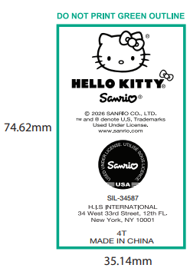 | 424C | 4T | 151 | 14 | 165
 |  |  |  | 5 | 252 | 48 | 300
 |  |  |  | 6 | 428 | 42 | 470
 |  |  |  | 7-8 | 731 | 69 | 800
 |  |  |  | 10-12 | 580 | 70 | 650
 |  |  |  | 14-16 | 378 | 72 | 450

箱贴
Factory name (工厂名称)
PO. Number(订单号) | FT11194/95
Product Code.(产品编号) | Heat transfer printing | Carton No.(箱号):
Inner Packages(包装方式） | 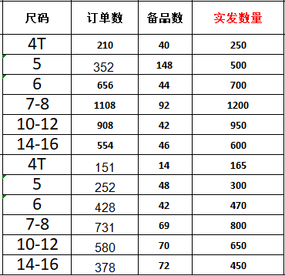 | 1号
Carton Dimension（箱规） | 34.5*25.5*20cm
Gross Weight（毛重） | 4.5kg
Net Weight（净重） | 4.86kg
Remark（备注）

